상품제안서
오아 라운드 선풍기 | 상품코드: S26925

 |  |  |  |  |  |  | 02-713-8555 | www.synergygift.co.kr
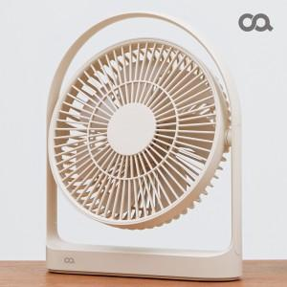 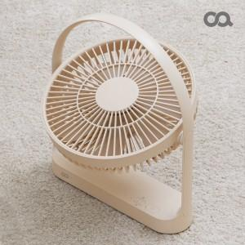 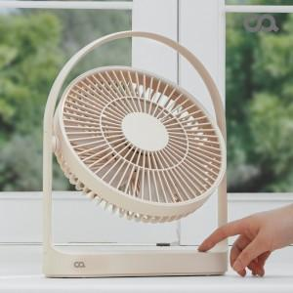

【상세/제작정보】 | 타이머 조절 / BLDC모터 / 4,000mAh 대용량배터리 2개 탑재 / 330도 각도 조절

【인쇄/포장옵션】 | 레이저 / 포장지포장

【공급단가】 | 수량 | 20~ | 50~ | 100~ | 300~ | 500~
*VAT별도 | 단가 | 46,700원 | 43,700원 | 42,000원 | 40,400원 | 39,100원

【상품 URL】 | https://www.synergygift.co.kr:443/src/goods_detail.php?gdno=26925

